상품제안서
프리미엄 레디백 송월타올 키트 풀패키지 8 | 상품코드: F29981

 |  |  |  |  |  |  | 02-412-0044 | www.easy1.co.kr
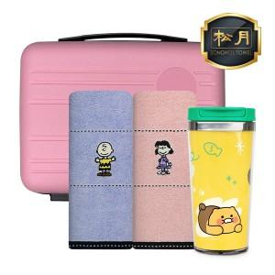

【상세/제작정보】 | ※50세트 이상 : 나염, 에폭시 스티커 인쇄 무료, 20글자 이내 자수 인쇄 세트당 단가 적용(20글자 이상, 로고 / 최소 구매 수량 미만 주문 = 별도 문의) 인쇄공간 : 자수 : 270*65mm / 나염 : 290*90mm / 원형 에폭시 스티커(지름64mm) 입수량 : 7

【인쇄/포장옵션】 | 실크, 자수, 에폭시 / 포장불가능

【공급단가】 | 수량 | 50~ | 100~ | 500~ | 1,000~ | 2,000~
*VAT별도 | 단가 | 33,310원 | 32,750원 | 31,920원 | 31,360원 | 30,530원

【상품 URL】 | https://dev.easy1.co.kr:443/src/goods_detail.php?gdno=29981

